Roues
 |  |  | S = Équipement de série A = Livrable -- (dashes) = Non livrable D = Carré noir – Compris dans le groupe d'équipements ■ = Inclus dans le groupe d'équipement □ = Inclus dans le groupe d'équipement mais évolutif * = Indique disponibilité de ce type sur plusieurs modèles.
Code ÉFC | Code ÉFC. de réf. seulement | Roues | Description | LT 1LB56 à TI 2LT | Z71 1LC56 à TI 2Z7 | RS 1LD56 à TI 2RS
 | PXW | 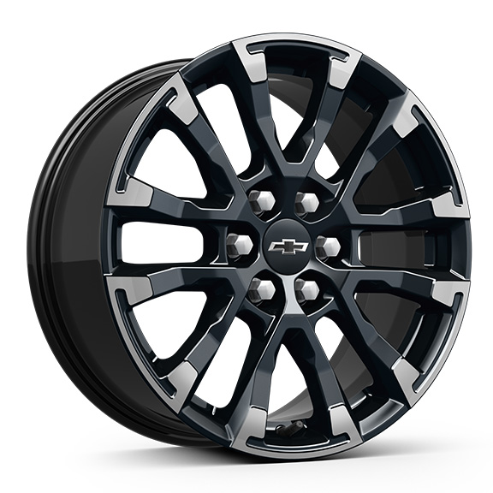 | Rouesde 18 po (45,7 cm) en aluminium fini usiné peint en noir très lustré | -- | S | --
Q9P |  | 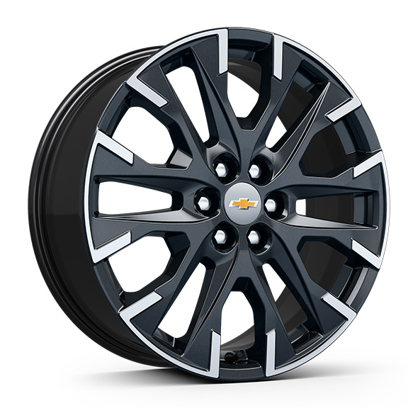 | Rouesde 20 po (50,8 cm)En aluminium, fini usiné éclair de carbone métallisé 1. Compris et offert en option uniquement avec le groupe soleil et roues (BAQ), exige les pneus 255/55R20 toutes saisons à flanc noir (Q3N). Non offert en option avec l'édition minuit/sport (WJU). | A1 | -- | --
 | RUH | 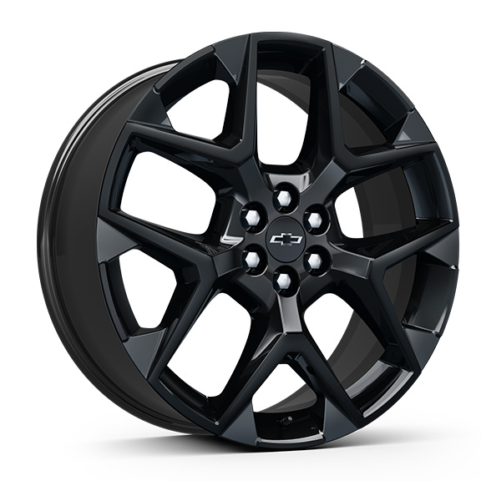 | Rouesde 22 po (55,9 cm) en aluminium peint en noir très lustré | -- | -- | S
 | SGE | 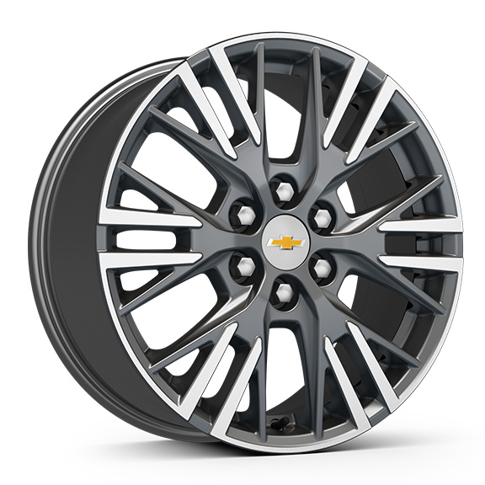 | Rouesde 18 po (45,7 cm) en aluminium fini usiné Grazen métallisé | S | -- | --
 | SLV | 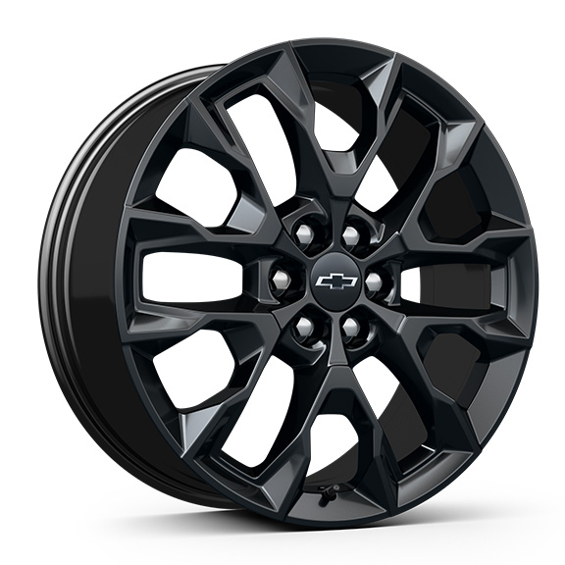 | Rouesde 20 po (50,8 cm) en aluminium peint en noir très lustré 1. Compris et livrable uniquement avec l'édition minuit/sport (WJU). | A1 | -- | --
SAK |  | 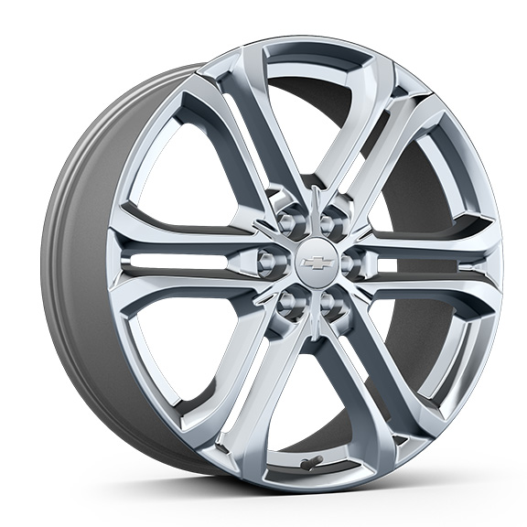 | OPL, 22 po (55,9 cm)Roues en aluminium brillant, comprend l'OPL verrous de roues brillants (SFE). 1. Ne peut étre commandé. Exige la suspension spéciale, tenue de route et maniabilité (FE4). Comprend des écrous de roue installés en usine. Non offert en option avec l'OPL roues de 22 po en aluminium noir très lustré (SAY). | A1 | -- | --
SAY |  | 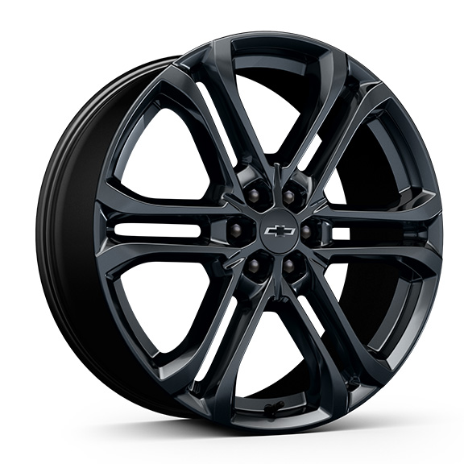 | OPL, 22 po (55,9 cm)roues en aluminium noir très lustré, qui comprend l'OPL ensemble d'écrous de roue et de verrous de roue noirs (SPZ). 1. Exige la suspension spéciale, tenue de route et maniabilité (FE4). Non offert en option avec l'OPL roues de 22 po en aluminium brillant (SAK). | A1 | -- | A

